Muestra_Seleccion
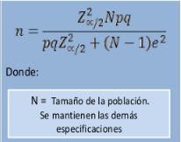
Tamaño de muestra
Censo 2011 |  |  |  |  | Estimaciones
Distrito | pop_15 a 75 | UPM_2011 | total_viv | viv_ocupadas | n_pob
Aserrí | 22772 | 59 | 8253 | 7895 | 137.21221213
Tarbaca | 1244 | 5 | 474 | 393 | 124.34067355
Vuelta de Jorco | 5433 | 19 | 2060 | 1873 | 134.64182653
San Gabriel | 5023 | 17 | 1834 | 1698 | 134.37198298
Legua | 1281 | 5 | 508 | 399 | 124.69806775
Monterrey | 409 | 2 | 162 | 143 | 103.39485716
Salitrillos | 11576 | 30 | 3982 | 3719 | 136.42294189
Total | 47738 | 137 | 17273 | 16120 | 895

 | muestra
 | Error máximo | 0.07 | p | 0.5
 | Confianza | 0.9 | z | 1.644853627
 | alfa | 0.1

